Pasaporte - HC
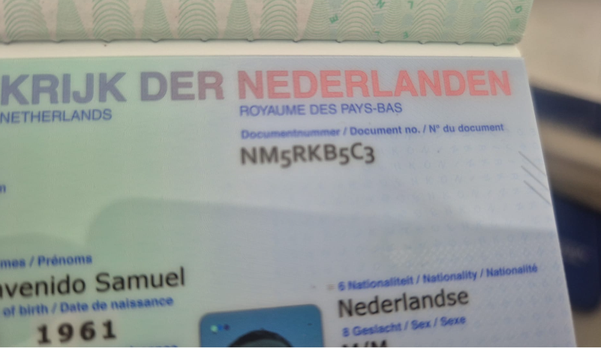
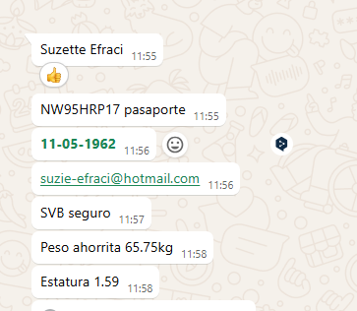
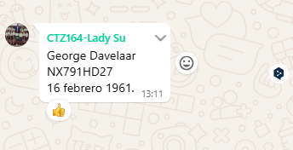
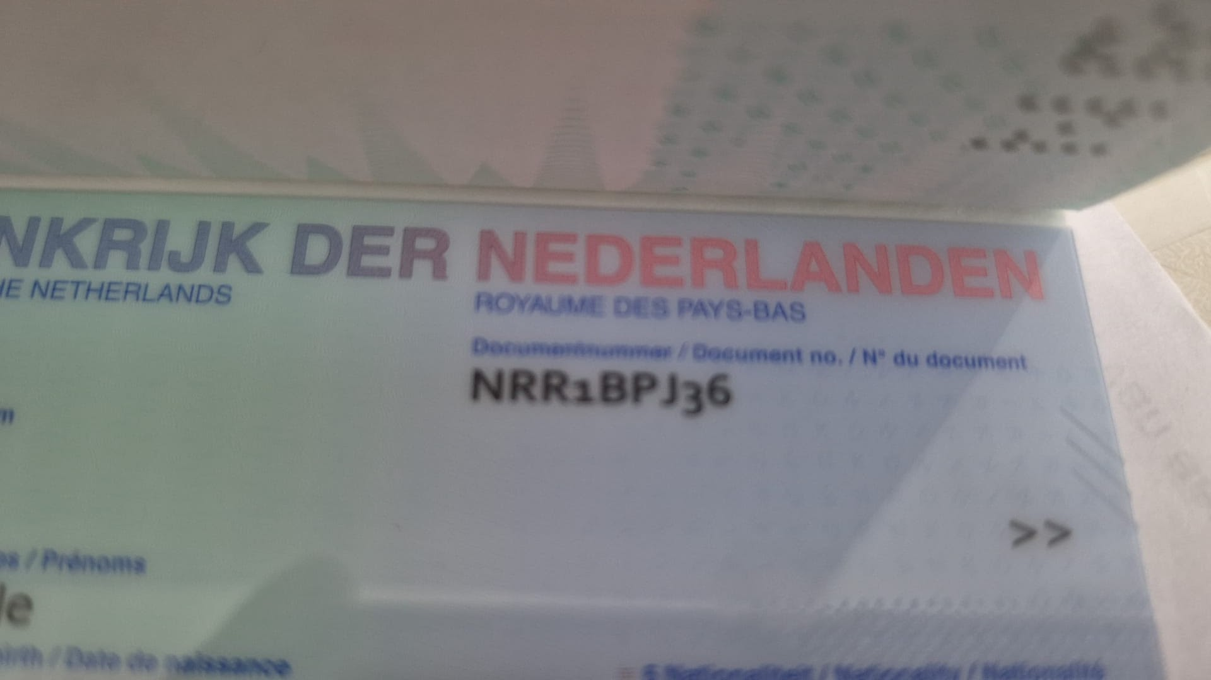

 |  |  |  | PASAPORTE ACTUAL |  | NM5RKB5C3

 |  |  |  |  | Nombre | George
 |  |  |  |  | Apellido | Davelaar

Nombre | SUZETTE | PASAPORTE ACTUAL | NRR1BPJ36
Nombre
Apellido | EFRACI
Pasaporte | NRR1BPJ36
Fecha de nacimiento | 1962-05-11
Edad | 63
Estado civil | Casada
Dirección
País | Curazao
Email: | suzie-efraci@hotmail.com
Teléfono | 599 9 517 4281
Profesión
RH
Seguro | SVB
Peso | 66 kilos
Altura | 1.59 mts
Idioma | Español y papiamento

*

VUELO
AALM7C
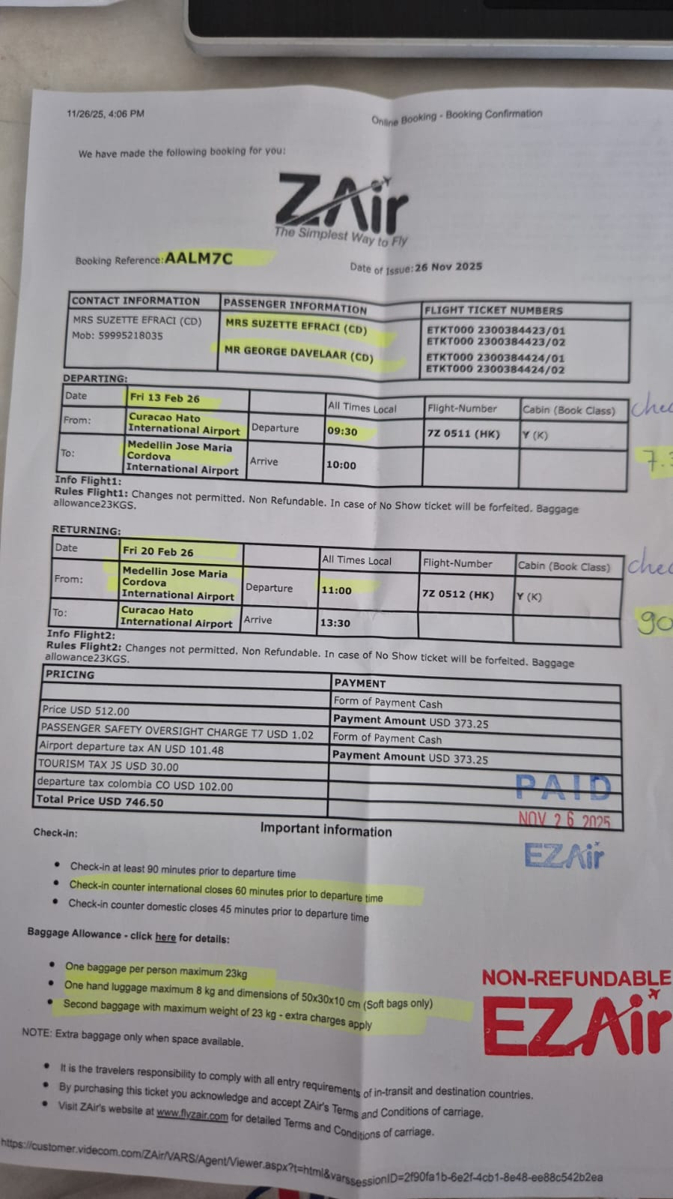

 | AALM7C

CONFIRMACIÓN
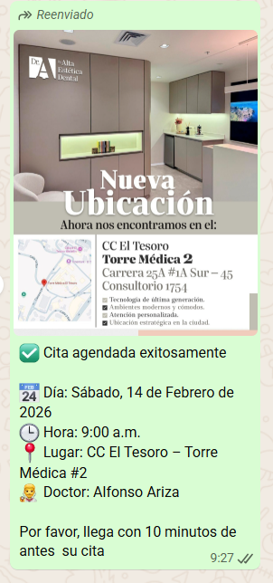
ODONTOLOGIA

